Formula de ajuste
 | Precios Servicio Tratamiento Químicos Bolland

⎟
⎟
⎠
⎞
⎜
⎜
⎝
⎛
∗
+
+
+
+
∗
=
0
0
0
0
0
0
082
,
0
*
006
,
0
*
002
,
0
*
11
,
0
797
,
0
*
IPIM
IPIM
T
T
GO
GO
V
V
MO
MO
TS
TS
t
c
t
t
t
t
 |  |  |  |  |  |  |  |  |  |  |  |  |  |  |  | Grado de Afectación
 |  |  |  |  |  |  |  |  |  |  |  |  |  |  |  | 79.7% | MO | 0.797
 |  |  |  |  |  |  |  |  |  |  |  |  |  |  |  | 11.2% | V | 0.112
 |  |  |  |  |  |  |  |  |  |  |  |  |  |  |  | 0.2% | GO | 0.002
 |  |  |  |  |  |  |  |  |  |  |  |  |  |  |  | 0.6% | TC | 0.006
 |  |  |  |  |  |  |  |  |  |  |  |  |  |  |  | 8.2% | IPIM | 0.082
 | Base | n |  | n |  | (n-1) |  | (n-1) |  | (n) |  |  |  |  |  | 100.0%
 | Dec-18 | Dec-18 |  | Dec-18 |  | Nov-18 |  | Nov-18 |  | Nov-18
 | Fecha | MO |  | V |  | GO |  | IPIM |  | Tc |  | Actualización
 |  | Valor | Variación | Valor | Variación | Valor | Variación | Valor | Variación | Valor | Variación | Índice | Tarifa | % | Gatillo
Base | Dec-18 | 0.0% | 100.000 | 1662762 | 100.000 | 34.17 | 100.000 | 0.1% | 100.000 | 38.40 | 100.00 | 1.000 | 282,671.46 | 0%
 | Jan-19 | 0.000 | 100.000 | 1937560 | 116.527 | 35.40 | 103.600 | 0.01 | 101.300 | 37.35 | 97.27 | 1.020 | 288,187.77 | 2% | no |  | 2%
 | Feb-19 | 0.077 | 107.692 | 1937560 | 116.527 | 34.99 | 102.400 | 0.01 | 101.908 | 39.15 | 101.95 | 1.082 | 305,735.02 | 8% | si |  | 8%
 | Mar-19 | 0.105 | 119.000 | 1937560 | 116.527 | 35.58 | 104.126 | 0.03 | 105.373 | 43.35 | 112.89 | 1.175 | 332,221.10 | 18% | si |  | 9%
 | Apr-19 | 0.000 | 119.000 | 1937560 | 116.527 | 36.58 | 107.053 | 0.04 | 109.693 | 44.15 | 114.97 | 1.179 | 333,282.16 | 0.3% | no |  | 0%
 | May-19 | 0.000 | 119.000 | 2611294 | 157.046 | 40.88 | 119.637 | 0.05 | 114.739 | 44.76 | 116.56 | 1.229 | 347,408.44 | 5% | si |  | 4%
 | Jun-19 | 0.100 | 130.900 | 2611294 | 157.046 | 40.88 | 119.637 | 0.05 | 120.361 | 42.46 | 110.58 | 1.328 | 375,424.14 | 13% | si |  | 8%
 | Jul-19 | 0.000 | 130.900 | 2611294 | 157.046 | 41.90 | 122.622 | 0.02 | 122.407 | 43.88 | 114.27 | 1.330 | 375,984.01 | 13% | no |  | 0%
 | Aug-19 | 0.000 | 130.900 | 2611294 | 157.046 | 42.63 | 124.759 | 0.00 | 122.530 | 59.51 | 154.97 | 1.333 | 376,739.44 | 13% | no |  | 0%
 | Sep-19 | 0.000 | 130.900 | 2611294 | 157.046 | 42.63 | 124.759 | 0.11 | 136.253 | 57.59 | 149.97 | 1.344 | 379,848.40 | 14% | no |  | 1%
 | Oct-19 | 0.120 | 146.608 | 2611294 | 157.046 | 44.34 | 129.763 | 0.04 | 141.975 | 59.67 | 155.39 | 1.474 | 416,697.96 | 25% | si |  | 10%
 | Nov-19 | 0.000 | 146.608 | 2611294 | 157.046 | 44.34 | 129.763 | 0.04 | 147.087 | 59.94 | 156.09 | 1.478 | 417,900.84 | 26% | no |  | 0%
 | Dec-19 | 0.000 | 146.608 | 2611294 | 157.046 | 48.94 | 143.225 | 0.05 | 155.029 | 59.89 | 155.96 | 1.485 | 419,832.37 | 26% | no |  | 0%
 | Jan-20 | 0.073 | 157.325 | 2940298 | 176.832 | 52.44 | 153.468 | 0.04 | 160.765 | 63.00 | 164.06 | 1.598 | 451,792.43 | 36% | si |  | 8%
 | Feb-20 | 0.000 | 157.325 | 3070383 | 184.656 | 52.44 | 153.468 | 0.02 | 163.186 | 63.00 | 164.06 | 1.609 | 454,836.38 | 37% | no |  | 1%
 | Mar-20 | 0.000 | 157.325 | 3171705 | 190.749 | 52.44 | 153.468 | 0.01 | 165.009 | 63.75 | 166.02 | 1.618 | 457,226.91 | 38% | no |  | 1%
 | Apr-20 | 0.000 | 157.325 | 3219281 | 193.610 | 52.44 | 153.468 | 0.01 | 166.590 | 65.75 | 171.22 | 1.622 | 458,593.62 | 38% | no |  | 0%
 | May-20 | 0.000 | 157.325 | 3267570 | 196.515 | 52.44 | 153.468 | -0.01 | 164.432 | 68.75 | 179.04 | 1.624 | 459,148.59 | 38% | no |  | 0%
 | Jun-20 | 0.000 | 157.325 | 3339457 | 200.838 | 52.44 | 153.468 | 0.00 | 165.033 | 70.50 | 183.59 | 1.630 | 460,739.06 | 39% | no |  | 0%
 | Jul-20 | 0.000 | 157.325 | 3402906 | 204.654 | 52.44 | 153.468 | 0.037 | 171.073 | 73.50 | 191.41 | 1.640 | 463,492.45 | 40% | no |  | 1%
 | Aug-20 | 0.000 | 157.325 | 3530340 | 212.318 | 52.44 | 153.468 | 0.035 | 177.115 | 76.25 | 198.57 | 1.654 | 467,454.93 | 41% | no |  | 1% | 6%
 | Sep-20 | 0.089 | 171.394 | 3822140 | 229.867 | 54.99 | 160.931 | 0.041 | 184.384 | 80.00 | 208.33 | 1.792 | 506,626.37 | 52% | si |  | 8%
 | Oct-20 | 0.000 | 171.394 | 3897220 | 234.382 | 56.79 | 166.198 | 0.037 | 191.195 | 83.50 | 217.45 | 1.804 | 509,836.73 | 53% | no |  | 1%
 | Nov-20 | 0.000 | 171.394 | 3968740 | 238.684 | 58.99 | 172.637 | 0.047 | 200.114 | 86.50 | 225.26 | 1.816 | 513,454.89 | 55% | no |  | 1%
 | Dec-20 | 0.000 | 171.394 | 4054660 | 243.851 | 62.49 | 182.880 | 0.042 | 208.461 | 89.25 | 232.42 | 1.830 | 517,226.63 | 56% | no |  | 1%
 | Jan-21 | 0.000 | 171.394 | 4246221 | 255.372 | 64.40 | 188.469 | 0.044 | 217.638 | 92.25 | 240.23 | 1.851 | 523,187.98 | 57% | no |  | 1%
 | Feb-21 | 0.000 | 171.394 | 4546228 | 273.414 | 69.90 | 204.565 | 0.056 | 229.733 | 94.50 | 246.09 | 1.882 | 531,927.80 | 60% | no |  | 2%
 | Mar-21 | 0.100 | 173.058 | 4729337 | 284.427 | 72.90 | 213.345 | 0.061 | 243.719 | 97.50 | 253.91 | 1.920 | 542,616.51 | 63% | no |  | 2%
 | Apr-21 | 0.050 | 180.924 | 5443160 | 327.357 | 77.60 | 227.100 | 0.039 | 253.202 | 98.50 | 256.51 | 2.039 | 576,288.57 | 73% | si |  | 6% | 613,213.82 | Aimento abril
 | May-21 | 0.000 | 180.924 | 5688100 | 342.087 | 82.20 | 240.562 | 0.048 | 265.269 | 99.75 | 259.77 | 2.066 | 583,910.09 | 76% | no |  | 1% | 36,925.25
 | Jun-21 | 0.150 | 204.523 | 5929460 | 356.603 | 86.60 | 253.439 | 0.032 | 273.817 | 100.75 | 262.37 | 2.278 | 643,797.08 | 94% | si |  | 10% | 687,698.54 | Ultimo aumento
 | Jul-21 | 0.000 | 204.523 | 6147660 | 369.726 | 86.60 | 253.439 | 0.031 | 282.389 | 101.75 | 264.97 | 2.299 | 649,999.36 | 96% | no |  | 1% | 43,901.45
 | Aug-21 | 0.075 | 216.322 | 6309460 | 379.457 | 86.60 | 253.439 | 0.022 | 288.704 | 102.75 | 267.58 | 2.410 | 681,185.07 | 105% | si |  | 5%
 | Sep-21 | 0.000 | 216.322 | 6417400 | 385.948 | 86.60 | 253.439 | 0.025 | 295.956 | 104.00 | 270.83 | 2.423 | 684,989.20 | 106% | no |  | 1%
 | Oct-21 | 0.075 | 228.121 | 6735080 | 405.054 | 86.60 | 253.439 | 0.028 | 307.572 | 104.25 | 271.48 | 2.548 | 720,347.41 | 117% | si |  | 5%
 | Nov-21 | 0.000 | 228.121 | 6945060 | 417.682 | 86.60 | 253.439 | 0.028 | 316.334 | 106.00 | 276.04 | 2.570 | 726,471.43 | 119% | no |  | 1%
 | Dec-21 | 0.000 | 228.121 | 7293520 | 438.639 | 86.60 | 253.439 | 0.029 | 325.650 | 107.75 | 280.60 | 2.601 | 735,364.77 | 121% | no |  | 1%
 | Jan-22 | 0.150 | 262.340 | 7976400 | 479.708 | 86.60 | 253.439 | 0.023 | 333.006 | 105.02 | 273.49 | 2.926 | 827,067.32 | 149% | si |  | 12.5%
 | Feb-22 | 0.000 | 262.340 | 8271540 | 497.458 | 86.60 | 253.439 | 0.037 | 345.391 | 107.45 | 279.82 | 2.956 | 835,689.87 | 152% | no |  | 1.0%
 | Mar-22 | 0.300 | 330.776 | 8541840 | 513.714 | 94.40 | 276.266 | 0.047 | 361.768 | 111.01 | 289.09 | 3.535 | 999,151.38 | 201% | si |  | 19.6%
 | Apr-22 | 0.000 | 330.776 | 9039884 | 543.667 | 105.70 | 309.336 | 0.063 | 384.666 | 115.31 | 300.29 | 3.589 | 1,014,382.17 | 205% | no |  | 1.5%
 | May-22 | 0.100 | 363.853 | 9507540 | 571.792 | 105.70 | 309.336 | 0.059 | 407.386 | 120.02 | 312.55 | 3.903 | 1,103,329.92 | 232% | si |  | 8.8%
 | Jun-22 | 0.110 | 400.239 | 10025500 | 602.943 | 116.20 | 340.064 | 0.052 | 428.420 | 125.23 | 326.12 | 4.247 | 1,200,510.54 | 261% | si |  | 8.8%
 | Jul-22 | 0.000 | 400.239 | 11084340 | 666.622 | 131.80 | 385.718 | 0.048 | 449.085 | 131.27 | 341.85 | 4.337 | 1,226,070.66 | 269% | no |  | 2.1%
 | Aug-22 | 0.100 | 433.316 | 12173760 | 732.141 | 131.80 | 385.718 | 0.071 | 480.878 | 138.73 | 361.28 | 4.702 | 1,329,111.33 | 300% | si |  | 8.4%
 | Sep-22 | 0.110 | 469.702 | 12430440 | 747.578 | 131.80 | 385.718 | 0.082 | 520.211 | 147.32 | 383.65 | 5.043 | 1,419,420.85 | 327% | si |  | 6.8%
 | Oct-22 | 0.000 | 469.702 | 13132540 | 789.803 | 141.00 | 412.643 | 0.055 | 548.714 | 157.28 | 409.58 | 5.116 | 1,446,183.30 | 335% | no |  | 1.9%
 | Nov-22 | 0.185 | 530.895 | 14027660 | 843.636 | 152.10 | 445.127 | 0.048 | 574.924 | 167.28 | 435.63 | 5.688 | 1,591,496.92 | 379% | si |  | 10.0%
 | Dec-22 | 0.044 | 554.095 | 14704700 | 884.354 | 165.80 | 485.221 | 0.063 | 611.122 | 177.16 | 461.35 | 5.951 | 1,665,012.87 | 401% | si |  | 5%
 | Jan-23 | 0.104 | 611.943 | 14979440 | 900.877 | 173.60 | 508.048 | 0.061 | 648.629 | 187.00 | 486.98 | 6.464 | 1,822,172.82 | 448% | si |  | 9%
 | Feb-23 | 0.000 | 611.943 | 16298720 | 980.220 | 181.40 | 530.875 | 0.065 | 690.670 | 197.15 | 513.41 | 6.589 | 1,862,641.68 | 461% | no |  | 2%
 | Mar-23 | 0.102 | 674.484 | 17040320 | 1024.820 | 191.00 | 558.970 | 0.070 | 739.209 | 209.01 | 544.30 | 7.180 | 2,029,708.25 | 511% | si |  | 9%
 | Apr-23 | 0.015 | 684.264 | 18504900 | 1112.901 | 200.20 | 585.894 | 0.051 | 776.620 | 222.68 | 579.90 | 7.391 | 2,089,171.22 | 529% | si |  | 3%
 | May-23 | 0.087 | 744.000 | 20355390 | 1224.191 | 211.50 | 618.964 | 0.069 | 830.207 | 239.50 | 623.70 | 8.039 | 2,232,913.71 | 572% | si |  | 7%
 | Jun-23 | 0.102 | 820.037 | 21371680 | 1285.312 | 221.90 | 649.400 | 0.071 | 889.152 | 256.70 | 668.49 | 8.766 | 2,457,149.98 | 640% | si |  | 10%
 | Jul-23 | 0.109 | 909.585 | 23728960 | 1427.081 | 235.20 | 688.323 | 0.075 | 955.838 | 285.15 | 742.58 | 9.699 | 2,677,339.46 | 706% | si |  | 9%
 | Aug-23 | 0.060 | 963.887 | 26676120 | 1604.326 | 245.80 | 719.344 | 0.070 | 1022.895 | 350.00 | 911.46 | 10.397 | 2,816,574.95 | 748% | si |  | 5%
 | Sep-23 | 0.043 | 1005.334 | 30477520 | 1832.945 | 289.00 | 845.771 | 0.187 | 1214.307 | 350.00 | 911.46 | 11.144 | 3,049,846.22 | 818% | si |  | 8%
 | Oct-23 | 0.118 | 1123.963 | 34281500 | 2061.720 | 289.00 | 845.771 | 0.092 | 1326.167 | 350.00 | 911.46 | 12.439 | 3,443,521.55 | 937% | si |  | 13%
 | Nov-23 | 0.114 | 1251.758 | 37317560 | 2244.312 | 289.00 | 845.771 | 0.076 | 1426.420 | 360.50 | 938.80 | 13.746 | 3,663,987.19 | 1003% | si |  | 6%
 | Dec-23 | 0.077 | 1348.519 | 56363100 | 3389.727 | 368.00 | 1076.968 | 0.111 | 1584.746 | 808.45 | 2105.34 | 16.010 | 4,072,360.28 | 1126% | si |  | 11%
 | Jan-24 | 0.251 | 1686.323 | 65083940 | 3914.207 | 368.00 | 1076.968 | 0.540 | 2441.034 | 826.40 | 2152.08 | 19.999 | 4,951,489.40 | 1390% | si |  | 22%
 | Feb-24 | 0.170 | 1973.335 | 67145060 | 4038.164 | 806.00 | 2358.794 | 0.180 | 2879.270 | 842.20 | 2193.23 | 22.818 | 6,182,563.71 | 1761% | si |  | 25%
 | Mar-24 | 0.028 | 2027.799 | 67145060 | 4038.164 | 848.00 | 2481.709 | 0.102 | 3171.674 | 858.00 | 2234.38 | 23.498 | 6,584,775.07 | 1882% | si |  | 6.5%
 | Apr-24 | 0.311 | 2657.633 | 67145060 | 4038.164 | 912.00 | 2669.008 | 0.054 | 3343.567 | 858.00 | 2234.38 | 28.664 | 8,102,437.69 | 2339% | si |  | 23.0%
 | May-24
 | Jun-24
 | Jul-24
 | Ajuste por Fórmula

 | 1.-MO: Salarios: Se tomarán los incrementos salariales acordados con el Sindicato
 | Petrolero de Neuquén, homologados por el Ministerio de trabajo, desde el
 | mes base hasta el mes correspondiente a la venta, o sea el mes "n".
 | 2-V: Inidce Vehicular: se toman los valores publicados por ACARA, desde el
 | mes base n hasta el mes correspondiente. |  |  |  | http://www.acara.org.ar/
⎟
⎟
⎠
⎞
⎜
⎜
⎝
⎛
∗
+
+
+
+
∗
=
0
0
0
0
0
0
082
,
0
*
006
,
0
*
002
,
0
*
11
,
0
797
,
0
*
IPIM
IPIM
T
T
GO
GO
V
V
MO
MO
TS
TS
t
c
t
t
t
t
 | 3.- GO:Combustibles: Precio del gas oil de YPF en Neuquén, del último día del
 | mes anterior (n-1) |  | http://res1104.se.gob.ar/consultaprecios.eess.php
 | 4.- IPIM: Índice Precios Internos al por Mayor: El correspondiente al mes anterior
 | de la venta (n-1). |  | https://www.indec.gob.ar/indec/web/Nivel4-Tema-3-5-32
 | 5.-TC: Dólar: La cotización Divisa del tipo vendedor del último día hábil del mes anterior
 | (n-1) publicado por el Banco Nación |  |  |  | http://www.bna.com.ar/Personas

V
Mes | Indice Vehículos
 | http://www.acara.org.ar/
 | Ford Ranger 2.2 TDCi C/Doble 4x4 XL 6MT (125cv) (L20) | Fiat Iveco tector 170 E22 4185 | Indice (composición vehicular) | Evol |  |  | 170E28 C/Corta 4185
Dec-18 | 1,044,300 | 2,361,300 | 1,662,762.00 | 100.00 | n | Base
Jan-19 | 1,275,000 | 2,420,300 | 1,937,560.00 | 116.53
Feb-19 | 1,275,000 | 2,420,300 | 1,937,560.00 | 116.53
Mar-19 | 1,275,000 | 2,420,300 | 1,937,560.00 | 116.53
Apr-19 | 1,275,000 | 2,420,300 | 1,937,560.00 | 116.53
May-19 | 1,586,100 | 4,015,700 | 2,611,294.00 | 157.05
Jun-19 | 1,586,100 | 4,015,700 | 2,611,294.00 | 157.05
Jul-19 | 1,586,100 | 4,015,700 | 2,611,294.00 | 157.05
Aug-19 | 1,586,100 | 4,015,700 | 2,611,294.00 | 157.05
Sep-19 | 1,586,100 | 4,015,700 | 2,611,294.00 | 157.05
Oct-19 | 1,586,100 | 4,015,700 | 2,611,294.00 | 157.05
Nov-19 | 1,586,100 | 4,015,700 | 2,611,294.00 | 157.05
Dec-19 | 1,586,100 | 4,015,700 | 2,611,294.00 | 157.05
Jan-20 | 1,874,700 | 4,015,700 | 2,940,298.00 | 176.83 | 2.30%
Feb-20 | 1,987,000 | 4,026,014 | 3,070,382.80 | 184.66 | 2%
Mar-20 | 2,052,571 | 4,158,872 | 3,171,705.43 | 190.75 | 3.30%
Apr-20 | 2,083,360 | 4,221,256 | 3,219,281.01 | 193.61 | 1.50%
May-20 | 2,114,610 | 4,284,574 | 3,267,570.23 | 196.51 | 1.50%
Jun-20 | 2,161,131 | 4,378,835 | 3,339,456.77 | 200.84 | 2.20%
Jul-20 | 2,202,193 | 4,462,033 | 3,402,906.45 | 204.65 | 1.90% | 4,462,033
Aug-20 | 2,311,000 | 4,479,000 | 3,530,340.00 | 212.32 |  | 4,479,000
Sep-20 | 2,511,000 | 4,798,000 | 3,822,140.00 | 229.87 |  | 4,798,000
Oct-20 | 2,533,000 | 5,048,000 | 3,897,220.00 | 234.38
Nov-20 | 2,551,000 | 5,303,000 | 3,968,740.00 | 238.68
Dec-20 | 2,568,000 | 5,635,700 | 4,054,660.00 | 243.85
Jan-21 | 2,680,720 | 5,951,000 | 4,246,220.80 | 255.37
Feb-21 | 2,880,200 | 6,314,000 | 4,546,228.00 | 273.41
Mar-21 | 3,050,120 | 6,261,000 | 4,729,336.80 | 284.43
Apr-21 | 3,484,000 | 7,357,000 | 5,443,160.00 | 327.36
May-21 | 3,695,000 | 7,379,000 | 5,688,100.00 | 342.09
Jun-21 | 3,879,000 | 7,537,000 | 5,929,460.00 | 356.60
Jul-21 | 4,049,000 | 7,659,000 | 6,147,660.00 | 369.73
Aug-21 | 4,169,000 | 7,784,000 | 6,309,460.00 | 379.46
Sep-21 | 4,250,000 | 7,862,000 | 6,417,400.00 | 385.95
Oct-21 | 4,462,000 | 8,242,000 | 6,735,080.00 | 405.05
Nov-21 | 4,624,000 | 8,368,500 | 6,945,060.00 | 417.68
Dec-21 | 4,898,000 | 8,549,000 | 7,293,520.00 | 438.64
Jan-22 | 5,460,000 | 8,760,000 | 7,976,400.00 | 479.71
Feb-22 | 5,601,000 | 9,432,000 | 8,271,540.00 | 497.46
Mar-22 | 5,706,000 | 10,185,000 | 8,541,840.00 | 513.71
Apr-22 | 6,088,302 | 10,496,100 | 9,039,884.28 | 543.67
May-22 | 6,441,000 | 10,824,000 | 9,507,540.00 | 571.79
Jun-22 | 6,763,000 | 11,578,400 | 10,025,500.00 | 602.94
Jul-22 | 7,101,000 | 14,946,000 | 11,084,340.00 | 666.62
Aug-22 | 7,314,000 | 19,179,000 | 12,173,760.00 | 732.14
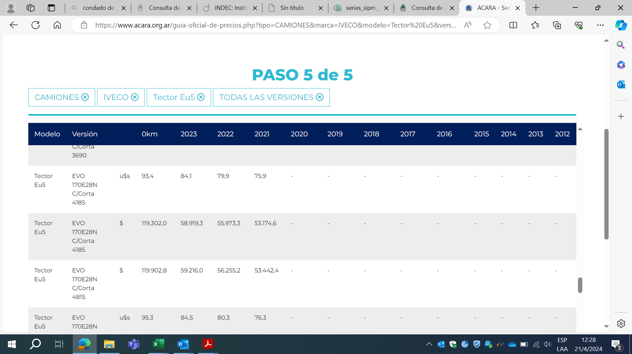
Sep-22 | 7,426,000 | 19,824,000 | 12,430,440.00 | 747.58
Oct-22 | 7,949,000 | 20,353,400 | 13,132,540.00 | 789.80
Nov-22 | 8,639,000 | 20,896,000 | 14,027,660.00 | 843.64
Dec-22 | 8,985,000 | 22,309,000 | 14,704,700.00 | 884.35
Jan-23 | 9,226,000 | 22,309,000 | 14,979,440.00 | 900.88
Feb-23 | 9,764,000 | 25,838,800 | 16,298,720.00 | 980.22
Mar-23 | 10,188,000 | 27,130,000 | 17,040,320.00 | 1,024.82
Apr-23 | 11,178,000 | 28,809,900 | 18,504,900.00 | 1,112.90
May-23 | 12,295,800 | 31,690,890 | 20,355,390.00 | 1,224.19
Jun-23 | 12,798,000 | 33,909,800 | 21,371,680.00 | 1,285.31
Jul-23 | 13,918,000 | 39,312,200 | 23,728,960.00 | 1,427.08
Aug-23 | 15,588,000 | 44,529,000 | 26,676,120.00 | 1,604.33
Sep-23 | 17,458,000 | 52,877,000 | 30,477,520.00 | 1,832.95
Oct-23 | 20,006,000 | 57,373,300 | 34,281,500.00 | 2,061.72
Nov-23 | 21,854,000 | 62,020,000 | 37,317,560.00 | 2,244.31
Dec-23 | 30,325,000 | 108,963,000 | 56,363,100.00 | 3,389.73
Jan-24 | 36,161,000 | 119,302,000 | 65,083,940.00 | 3,914.21
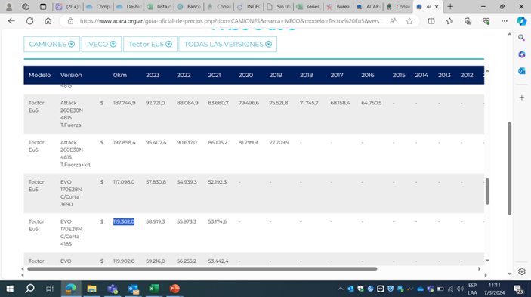
Feb-24 | 37,969,000 | 119,302,000 | 67,145,060.00 | 4,038.16
Mar-24 | 37,969,000 | 119,302,000 | 67,145,060.00 | 4,038.16
Apr-24 | 37,969,000 | 119,302,000 | 67,145,060.00 | 4,038.16

GO
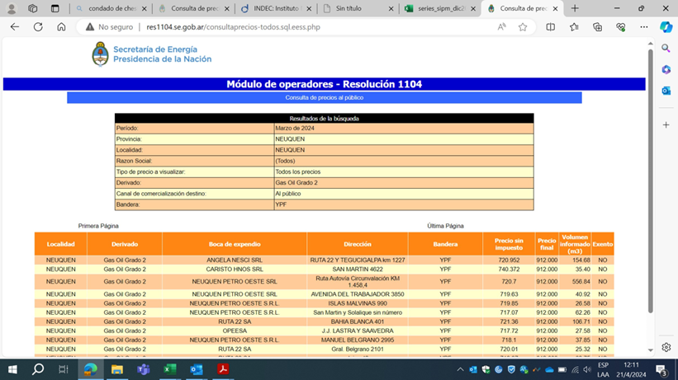
GO
Desde | Hasta | Valor | Índice | Evol

2018-11-01 | 2018-11-30 | 34.17 | 100.00 | 100.00 |  | Base (n-1)
2018-12-01 | 2018-12-31 | 35.40 | 103.60 | 103.60 | 3.6%
2019-01-01 | 2019-01-31 | 34.99 | 102.40 | 102.40 | -1.2%
2019-02-01 | 2019-02-28 | 35.58 | 104.13 | 104.13 | 1.7%
2019-03-01 | 2019-03-31 | 36.58 | 107.05 | 107.05 | 2.8%
2019-04-01 | 2019-04-30 | 40.88 | 119.64 | 119.64 | 11.8%
2019-05-01 | 2019-05-31 | 40.88 | 119.64 | 119.64 | 0.0%
2019-06-01 | 2019-06-30 | 41.90 | 122.62 | 122.62 | 2.5%
2019-07-01 | 2019-07-31 | 42.63 | 124.76 | 124.76 | 1.7%
2019-08-01 | 2019-08-31 | 42.63 | 124.76 | 124.76 | 0.0%
2019-09-01 | 2019-09-30 | 44.34 | 129.76 | 129.76 | 4.0%
2019-10-01 | 2019-10-31 | 44.34 | 129.76 | 129.76 | 0.0%
2019-11-01 | 2019-11-30 | 48.94 | 143.23 | 143.23 | 10.4%
2019-12-01 | 2019-12-31 | 52.44 | 153.47 | 153.47 | 7.2%
2020-01-01 | 2020-01-31 | 52.44 | 153.47 | 153.47 | 0.0%
2020-02-01 | 2020-02-29 | 52.44 | 153.47 | 153.47 | 0.0%
2020-03-01 | 2020-03-31 | 52.44 | 153.47 | 153.47 | 0.0%
2020-04-01 | 2020-04-30 | 52.44 | 153.47 | 153.47 | 0.0%
2020-05-01 | 2020-05-31 | 52.44 | 153.47 | 153.47 | 0.0%
2020-06-01 | 2020-06-30 | 52.44 | 153.47 | 153.47 | 0.0%
2020-07-01 | 2020-07-31 | 52.44 | 153.47 | 153.47 | 0.0%
2020-08-01 | 2020-08-31 | 54.99 | 160.93 | 160.93 | 4.9%
2020-09-01 | 2020-09-30 | 56.79 | 166.20 | 166.20 | 3.3%
2020-10-01 | 2020-10-31 | 58.99 | 172.64 | 172.64 | 3.9%
2020-11-01 | 2020-11-30 | 62.49 | 182.88 | 182.88 | 5.9%
2020-12-01 | 2020-12-31 | 64.4 | 188.47 | 188.47 | 3.1%
2021-01-01 | 2021-01-31 | 69.9 | 204.57 | 204.57 | 8.5%
2021-02-01 | 2021-02-28 | 72.9 | 213.35 | 213.35 | 4.3%
2021-03-01 | 2021-03-31 | 77.6 | 227.10 | 227.10 | 6.4%
2021-04-01 | 2021-04-30 | 82.2 | 240.56 | 240.56 | 5.9%
2021-05-01 | 2021-05-31 | 86.6 | 253.44 | 253.44 | 5.4%
2021-06-01 | 2021-06-30 | 86.6 | 253.44 | 253.44 | 0.0%
2021-07-01 | 2021-07-31 | 86.6 | 253.44 | 253.44 | 0.0%
2021-08-01 | 2021-08-31 | 86.6 | 253.44 | 253.44 | 0.0% |  | b
2021-09-01 | 2021-09-30 | 86.6 | 253.44 | 253.44 | 0.0%
2021-10-01 | 2021-10-31 | 86.6 | 253.44 | 253.44 | 0.0%
2021-11-01 | 2021-11-30 | 86.6 | 253.44 | 253.44 | 0.0%
2021-12-01 | 2021-12-31 | 86.6 | 253.44 | 253.44 | 0.0%
2022-01-01 | 2022-01-31 | 86.6 | 253.44 | 253.44 | 0.0%
2022-02-01 | 2022-02-28 | 94.4 | 276.27 | 276.27 | 9.0%
2022-03-01 | 2022-03-31 | 105.7 | 309.34 | 309.34 | 12.0%
2022-04-01 | 2022-04-30 | 105.7 | 309.34 | 309.34 | 0.0%
2022-05-01 | 2022-05-31 | 116.2 | 340.06 | 340.06 | 9.9%
2022-06-01 | 2022-06-30 | 131.8 | 385.72 | 385.72 | 13.4%
2022-07-01 | 2022-07-31 | 131.8 | 385.72 | 385.72 | 0.0%
2022-08-01 | 2022-08-31 | 131.8 | 385.72 | 385.72 | 0.0%
2022-09-01 | 2022-09-30 | 141.0 | 412.64 | 412.64 | 7.0%
2022-10-01 | 2022-10-31 | 152.1 | 445.13 | 445.13 | 7.9%
2022-11-01 | 2022-11-30 | 165.8 | 485.22 | 485.22 | 9.0%
2022-12-01 | 2022-12-31 | 173.6 | 508.05 | 508.05 | 4.7%
2023-01-01 | 2023-01-31 | 181.4 | 530.88 | 530.88 | 4.5%
2023-02-01 | 2023-02-28 | 191 | 558.97 | 558.97 | 5.3%
2023-03-01 | 2023-03-31 | 200.2 | 585.89 | 585.89 | 4.8%
2023-04-01 | 2023-04-30 | 211.5 | 618.96 | 618.96 | 5.6%
2023-05-01 | 2023-05-31 | 221.9 | 649.40 | 649.40 | 4.9%
2023-06-01 | 2023-06-30 | 235.2 | 688.32 | 688.32 | 6.0%
2023-07-01 | 2023-07-31 | 245.8 | 719.34 | 719.34 | 4.5%
2023-08-01 | 2023-08-31 | 289 | 845.77 | 845.77 | 17.6%
2023-09-01 | 2023-09-30 | 289 | 845.77 | 845.77 | 0.0%
2023-10-01 | 2023-10-31 | 289 | 845.77 | 845.77 | 0.0%
2023-11-01 | 2023-11-30 | 368 | 1,076.97 | 1,076.97 | 27.3%
2023-12-01 | 2023-12-31 | 368 | 1,076.97 | 1,076.97 | 0.0%
2024-01-01 | 2024-01-31 | 806 | 2,358.79 | 2,358.79 | 119.0%
2024-02-01 | 2024-02-29 | 848 | 2,481.71 | 2,481.71 | 5.2%
2024-03-01 | 2024-03-31 | 912 | 2,669.01 | 2,669.01 | 7.5%

